关系图
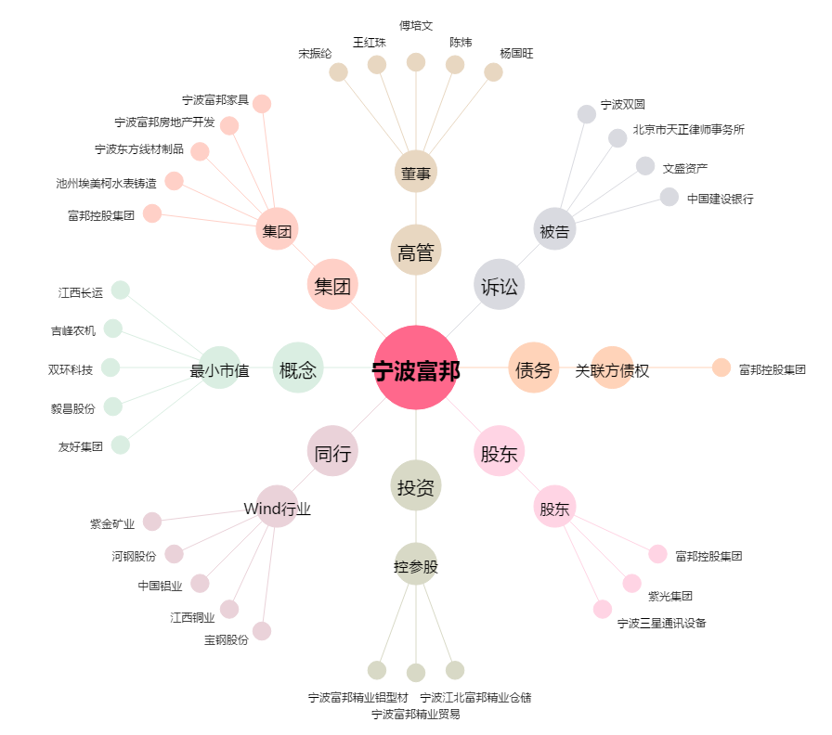
宁波富邦[600768.SH] - 关系概览图

